M1.Cal_Prob_Impacto_Corrupc
 |  | PROCESO: GESTIÓN DE MEJORA CONTINUA
 |  | MAPA DE RIEGOS DE CORRUPCIÓN

No. De Riesgo | Descripción del riesgo |  | Acción u omisión | Uso del Poder | Desviar la gestión de lo público | Beneficio privado
1
3
5
7
5

Criterios parar calificar la probabilidad de Riesgos de Corrupción

Nivel | Descriptor | Descriptor
5 | Casi seguro | Se espera que el evento ocurra en la mayoría de las circunstancias.
4 | Probable | Es viable que el evento ocurra en la mayoría de las circunstancias.
3 | Posible | El evento podrá ocurrir en algún momento
2 | Improbable | El evento puede ocurrir en algún momento.
1 | Rara vez | El evento puede ocurrir solo en circunstancias excepcionales (poco comunes o anormales)

Criterios parar calificar el impacto de Riesgos de Corrupción

 |  |  | No. De Riesgo: |  | No. De Riesgo: |  | No. De Riesgo: |  | No. De Riesgo: |  | No. De Riesgo:
 |  |  | Respuesta |  | Respuesta |  | Respuesta |  | Respuesta |  | Respuesta
No. De Riesgo | PREGUNTA: Si el riesgo de corrupción se materializa podría … |  | Si | No | Si | No | Si | No | Si | No | Si | No
1 | ¿Afecta al grupo de funcionarios del proceso?
2 | ¿Afecta el cumplimiento de metas y objetivos de la dependencia?
3 | ¿Afecta el cumplimiento de la misión de la Entidad?
4 | ¿Genera pérdida de confianza en la Entidad, afectando su reputación?
5 | ¿Genera pérdida de recursos económicos?
6 | ¿Da lugar al detrimento de calidad de vida de la comunidad por la pérdida de recursos públicos?
7 | ¿Genera pérdida de la información de la Entidad?
8 | ¿Genera intervención de órganos de control?
9 | ¿Da lugar a procesos sancionatorios?
10 | ¿Da lugar a procesos disciplinarios?
11 | ¿Da lugar a procesos fiscales?
12 | ¿Da lugar a procesos penales?
13 | ¿Ocasiona lesiones físicas o pérdida de vidas humanas?
14 | ¿Afecta la imagen a nivel regional?
15 | ¿Afecta la imagen a nivel nacional?
16 | ¿Genera daño ambiental?
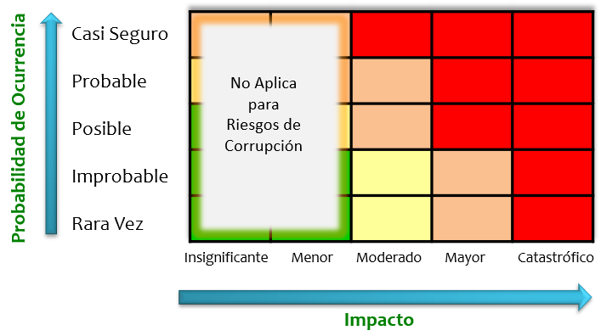

Nivel Impacto | Descriptor | Número de preguntas afirmativas
3 | Moderado | De 1 a 5
4 | Mayor | De 6 a 10
5 | Catastrófico | De 11 a 16

